02. ER 다이어그램
02 . ER 다이어그램
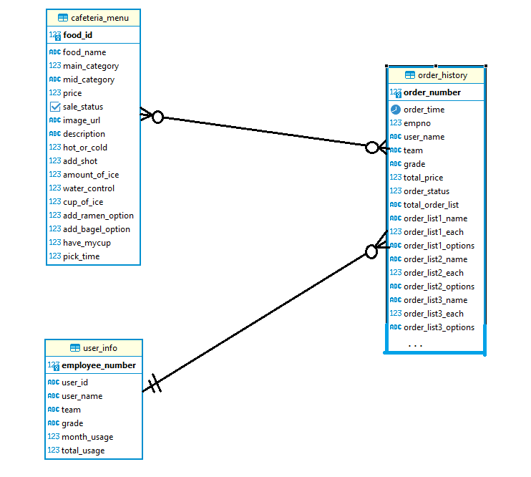
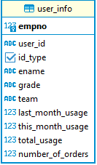
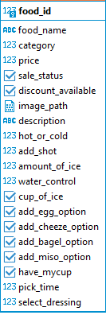

◇ cafeteria_menu와 user_info는 서로 독립적인 관계이나, order_histroy를 생성하기 위해서 이 두 데이터의 일부가 합쳐진다.
◇ cafeteria_menu와 order_History는 다대다 관계. 여러 상품이 복합적으로 여러 번 주문이 될 수 있기 때문.
◇user_info와 order_history는 1대다 관계 , 한 사람이 여러 주문을 할 수 있기때문.

03.Use-Case 다이어그램
상품 등록 및 관리
03 . USE-CASE

Cafe-Manager

User
주문리스트 전달
매출 관리

이용자 검증(QR)

기간별(회원별) 사용내역 관리
환불 요청

환불 처리
회원 등록 및 관리

주문 상품 전달 (주문 상태 변환)

지출 정보 제공

Administrator

05. 진행과정
05 . 진행 과정
1) Postgresql 구축후 , 1번 시트 테이블 정의서에 기재한 테이블 생성
2) 실제 카페 메뉴 데이터 생성

 |  |  |  | (아메리카노 품목 등록하는 예)

3)전체 카페테리아메뉴 리스트 확인
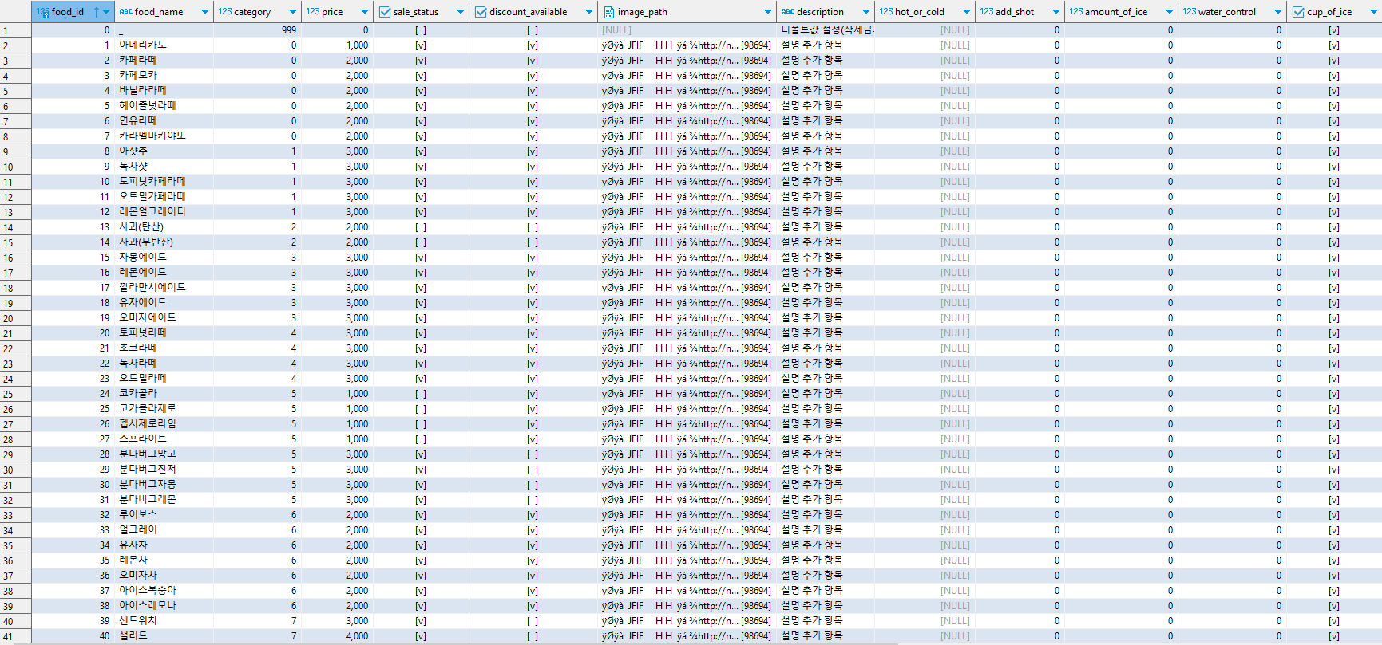

4) 카페메뉴 조회 API 생성 (상품리스트 출력부분 일부만)

 | NodeJS의 express 패키지 활용
 | 로컬 3300포트로 테스트
 | 서브도메인 /FoodList 지정하고 , 단순 메뉴 조회 JSON형태로 출력.

5) API 활용

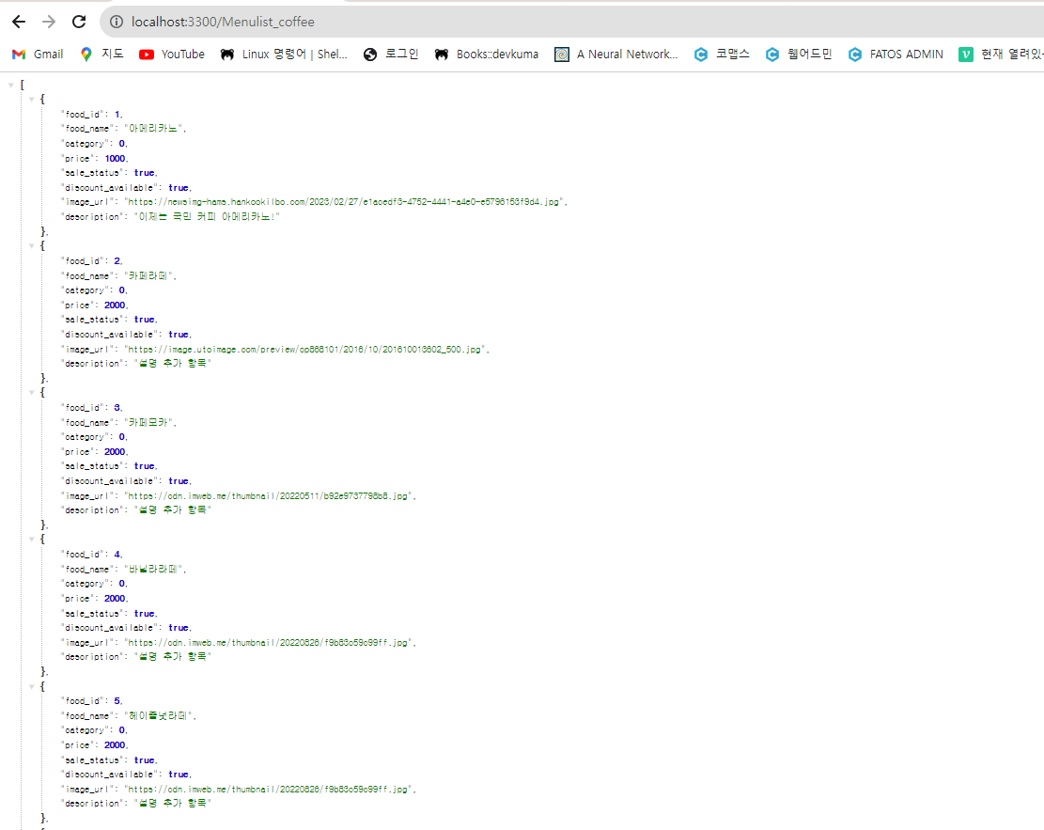

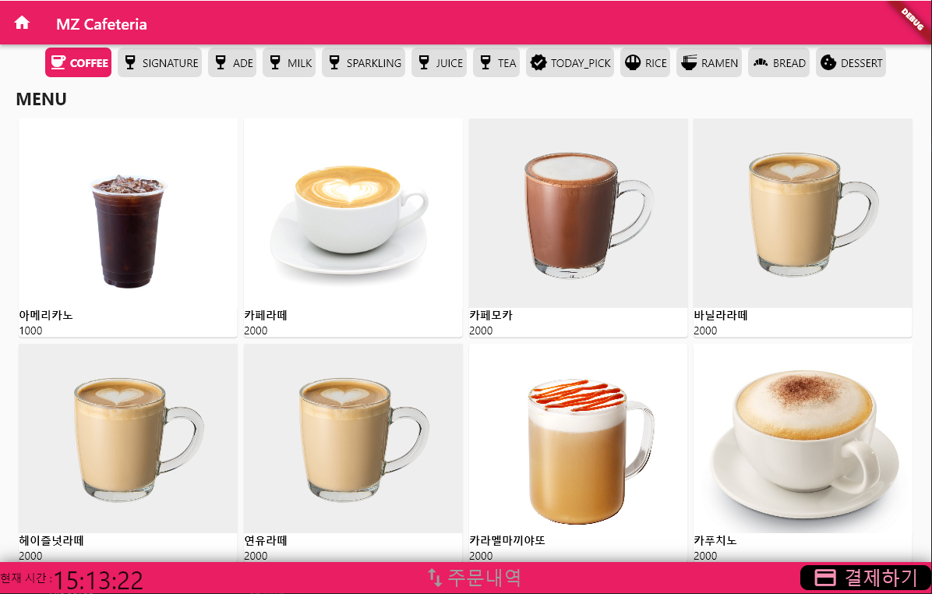

5)유저리스트 등록

user id를 암호화하여 qrcode로 처리하기 위해 aes256 암호화 적용

6)유저리스트 예

7)직원이 상품 주문 하면 전달되는 주문 리스트

예 ) 최진우 프로가 아메리카노 ice 5잔, 카페라떼 hot 3잔을 시킨다고 하자.

insert into "MZ_Kiosk".order_history

values
(default,
now(),
1333,
(select ename from "MZ_Kiosk".user_info where empno = 1333),--order_number,order_time,empno,ename
(select team from "MZ_Kiosk".user_info where empno = 1333),
(select grade from "MZ_Kiosk".user_info where empno = 1333),
0,
--team,grade,order_status
(select ((select price from "MZ_Kiosk".cafeteria_menu where food_id = 1) * 5
+(select price from "MZ_Kiosk".cafeteria_menu where food_id = 2) * 3
+(select price from "MZ_Kiosk".cafeteria_menu where food_id = 0) * 0
+(select price from "MZ_Kiosk".cafeteria_menu where food_id = 0) * 0
+(select price from "MZ_Kiosk".cafeteria_menu where food_id = 0) * 0
+(select price from "MZ_Kiosk".cafeteria_menu where food_id = 0) * 0
+(select price from "MZ_Kiosk".cafeteria_menu where food_id = 0) * 0
+(select price from "MZ_Kiosk".cafeteria_menu where food_id = 0) * 0
+(select price from "MZ_Kiosk".cafeteria_menu where food_id = 0) * 0
+(select price from "MZ_Kiosk".cafeteria_menu where food_id = 0) * 0
+(select price from "MZ_Kiosk".cafeteria_menu where food_id = 0) * 0
+(select price from "MZ_Kiosk".cafeteria_menu where food_id = 0) * 0
+(select price from "MZ_Kiosk".cafeteria_menu where food_id = 0) * 0
+(select price from "MZ_Kiosk".cafeteria_menu where food_id = 0) * 0
+(select price from "MZ_Kiosk".cafeteria_menu where food_id = 0) * 0)),
(select food_name from "MZ_Kiosk".cafeteria_menu where food_id =1),
5,
'ICE',
(select food_name from "MZ_Kiosk".cafeteria_menu where food_id =2),
3,
'HOT',
(select food_name from "MZ_Kiosk".cafeteria_menu where food_id =0),
0,
'_',
(select food_name from "MZ_Kiosk".cafeteria_menu where food_id =0),
0,
'_',
(select food_name from "MZ_Kiosk".cafeteria_menu where food_id =0),
0,
'_',
(select food_name from "MZ_Kiosk".cafeteria_menu where food_id =0),
0,
'_',
(select food_name from "MZ_Kiosk".cafeteria_menu where food_id =0),
0,
'_',
(select food_name from "MZ_Kiosk".cafeteria_menu where food_id =0),
0,
'_',
(select food_name from "MZ_Kiosk".cafeteria_menu where food_id =0),
0,
'_',
(select food_name from "MZ_Kiosk".cafeteria_menu where food_id =0),
0,
'_',
(select food_name from "MZ_Kiosk".cafeteria_menu where food_id =0),
0,
'_',
(select food_name from "MZ_Kiosk".cafeteria_menu where food_id =0),
0,
'_',
(select food_name from "MZ_Kiosk".cafeteria_menu where food_id =0),
0,
'_',
(select food_name from "MZ_Kiosk".cafeteria_menu where food_id =0),
0,
'_',
(select food_name from "MZ_Kiosk".cafeteria_menu where food_id =0),
0,
'_'
)

구매리스트를 최대 15개까지 임시로 정하고 설계했다. (팀원과 한도 어디까지 할지 협의 필요)
DB 특성상 가변적으로 할 수 있을지 고민 , 일단은 고정 15개 두고 설계.
내용은 food_id, food_each,food_options(옵션모음)과 사원정보의 일부 데이터를 합쳐서 주문내역서를 생성

8)주문리스트 조회 결과

1 | 2023-08-08 17:38:19 | 1006 | 이강인 | AD | 프로 | 0 | 12000 | 참치김밥 | 1 | 미소장국 | 매운진미채김밥 | 2 | _ | _ | 0 | _ | _ | 0 | _ | _ | 0 | _ | _ | 0 | _ | _ | 0 | _ | _ | 0 | _ | _ | 0 | _ | _ | 0 | _ | _ | 0 | _ | _ | 0 | _ | _ | 0 | _ | _ | 0 | _ | _ | 0 | _
2 | 2023-08-08 17:38:50 | 1333 | 최진우 | PD1 | 프로 | 0 | 7000 | 아메리카노 | 5 | ICE | 카페라떼 | 1 | HOT | _ | 0 | _ | _ | 0 | _ | _ | 0 | _ | _ | 0 | _ | _ | 0 | _ | _ | 0 | _ | _ | 0 | _ | _ | 0 | _ | _ | 0 | _ | _ | 0 | _ | _ | 0 | _ | _ | 0 | _ | _ | 0 | _
3 | 2023-08-08 17:39:32 | 1003 | 손흥민 | AD | 리더 | 0 | 39000 | 오트밀라떼 | 5 | TEST | 깔라만시에이드 | 6 | TEST | 유자에이드 | 2 | TEST | _ | 0 | _ | _ | 0 | _ | _ | 0 | _ | _ | 0 | _ | _ | 0 | _ | _ | 0 | _ | _ | 0 | _ | _ | 0 | _ | _ | 0 | _ | _ | 0 | _ | _ | 0 | _ | _ | 0 | _
4 | 2023-08-08 17:43:40 | 1333 | 최진우 | PD1 | 프로 | 0 | 11000 | 아메리카노 | 5 | ICE | 카페라떼 | 3 | HOT | _ | 0 | _ | _ | 0 | _ | _ | 0 | _ | _ | 0 | _ | _ | 0 | _ | _ | 0 | _ | _ | 0 | _ | _ | 0 | _ | _ | 0 | _ | _ | 0 | _ | _ | 0 | _ | _ | 0 | _ | _ | 0 | _
주문목록4에 해당 예가 잘 반영된것을 볼 수 있다.

9)주문리스트 조회 결과 추가 사항
8)의 예와 같이 주문목록들의 필드가 너무 길어 , 한눈에 주문내역을 확인하기가 어렵다. 해당 테이블 필드중에 total_order_list 가 있다. 이곳에서 모든 주문내역을 받는 내역서가 있다

